8.2
（Relay Packaging Technology & Solution Delivery List）
Shipping Date 发货日期: |  |  | 2025-08-02
快递单号: |  |  | 顺心捷达 S70584905428
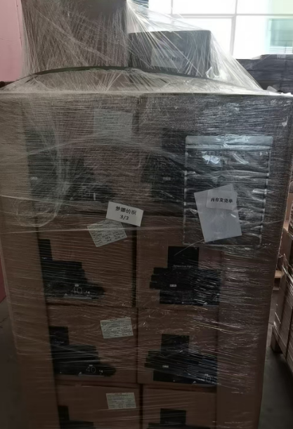

订单号 | 产品型号 | PO号 | 订单数 | 总实发数 | 总箱数 | 装箱明细
S25070652 | FFGD/26/M11944G-CE-SHADE2 | 4500338970 | 17940 | 17940 | 30 | 29箱*600个+1箱*540个 托盘号1/3 2/3
合计： |  |  |  | 17940 | 30

（Relay Packaging Technology & Solution Delivery List）
Shipping Date 发货日期: |  |  | 2025-08-02
快递单号: |  |  | 顺心捷达 S70584905428

订单号 | 产品型号 | PO号 | 订单数 | 总实发数 | 总箱数 | 装箱明细
S25070652 | FFBT/24/M15334G-UK | 4500338970 | 30753 | 30753 | 14 | 13箱*2200个 +1箱*2153个 托盘号3/3
合计： |  |  |  | 30753 | 14

（Relay Packaging Technology & Solution Delivery List）
Shipping Date 发货日期: |  |  | 2025-08-02
快递单号: |  |  | 顺心捷达 S70584905428

订单号 | 产品型号 | PO号 | 订单数 | 总实发数 | 总箱数 | 装箱明细
S25070652 | FFBT/24/M15334G-CE | 4500338970 | 5126 | 5126 | 3 | 2箱*2200个+1箱*726个 托盘号3/3
合计： |  |  |  | 5126 | 3

 |  |  |  | 发货单和大货样品都在第三个托盘上

